Inscription NUIT DU BAD 2019
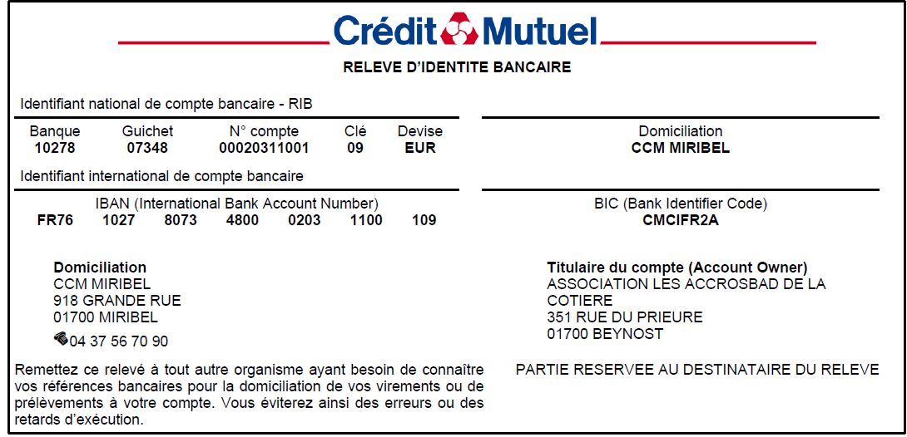
 |  | 5ème Nuit du Badminton des AccrosBad de la Cotière

 |  |  |  |  |  |  |  |  |  |  |  | Format ronde italienne 4 phases : Poule de brassage Poule de niveau 1 Poule de niveau 2 Matchs de classement Inscription avec son partenaire A partir de Cadet (2005) Equipe Mixte (H/F)
 | NOM DU CLUB : |  |  |  |  | Date Limite Inscription : |  | Dimanche 22 Mars 2020
 | DEPARTEMENT :
 | NOM D'EQUIPE (FUN) : |  |  |  |  | Inscriptions à renvoyer à : |  | accrosbad.inscription@gmail.com
 |  |  |  |  |  | Paiement : |  | - virement (cf. RIB ci-dessous)
 |  |  |  |  |  |  |  | - Ou chèque à l'ordre de ACCROSBAD à envoyer à
 |  |  |  |  |  |  |  | Raphaël VIOLETTE 132 chemin de la fontaine du soleil 01700 BEYNOST

 | Samedi 04 avril 2020 Accueil 18h30 Le tournoi : Début 19h00 - Fin 3h (Approximation) Puis jeu libre jusqu'au bout de la nuit |  |  |  |  |  | Règlement par chèque à l'ordre des AccrosBad de la Cotière :
 |  |  |  |  |  |  |  | Nb joueurs | Montant | Total

 |  |  |  |  |  |  | Nbr inscrits : |  | 20 € | 0 €
 |  |  |  |  |  |  |  | Comprend : Orga - Repas - Boissons (hors bieres)
 |  |  |  |  |  |  |  |  | Total | 0 €

 |  |  |  |  | JOUEURS LICENCIES FFBAD COMPETITEUR |  | JOUEURS LICENCIES FFBAD - NON-COMPETITEUR |  | JOUEURS NON-LICENCIES FFBAD
 | Nom | Prénom | Sexe | Capitaine | N° licence | Classement | N° licence | Nombre d'année de pratique | Nombre d'année de pratique |  | Nb
1 |  |  |  |  |  |  |  |  |  |  | 0
2 |  |  |  |  |  |  |  |  |  |  | 0

